0509
Hubei Gongbing Medical Equipment Co.,Ltd
湖北功兵医疗器械有限公司
地址：湖北省仙桃市沙嘴办事处杨岗工业园
联系人：Amber Bie 电话：+86 18040521017
邮箱: amber@xiantaoprotective.com 网址: https://xtgblb.1688.com
序号 | 图片 | 产品名称 | 颜色 | 产品描述 | 包装 | 数量 | 价格/元（含税运深圳） | 备注
1 |  | 一次性使用无纺布口罩disposable face mask | 蓝色，可定制 | 17.5*9.5cm-2层 | 50片/包，2000片/箱，可定制 | 500000 | 0.045/PC | 不带彩盒，20gsm+25gsm
3 |  | 一次性使用无纺布口罩disposable face mask | 蓝色，可定制 | 17.5*9.5cm-3层 | 50片/包，2000片/箱，可定制 | 500000 | 0.051/PC | 不带彩盒，20gsm+20gsm+20gsm
3 |  | 一次性使用无纺布口罩disposable face mask | 蓝色，可定制 | 17.5*9.5cm-3层 | 50片/包，2000片/箱，可定制 | 500000 | 0.055/PC | 不带彩盒，25gsm+20gsm+25gsm
3 |  | 一次性使用无纺布口罩disposable face mask | 蓝色，可定制 | 17.5*9.5cm-3层 | 50片/包，2000片/箱，可定制 | 500000 | 0.057/PC | 不带彩盒，25gsm+25gsm+25gsm
1 |  | 一次性使用无纺布口罩disposable face mask | 蓝色，可定制 | 17.5*9.5cm-3层 | 50片/盒，2000片/箱，可定制 | 500000 | 0.068/PC | 带彩盒，25gsm+20gsm+25gsm
2 |  | 一次性使用无纺布口罩disposable face mask | 蓝色，可定制 | 17.5*9.5cm-3层 | 50片/盒，2000片/箱，可定制 | 500000 | 0.072/PC | 带彩盒，25gsm+25gsm+25gsm
3 | 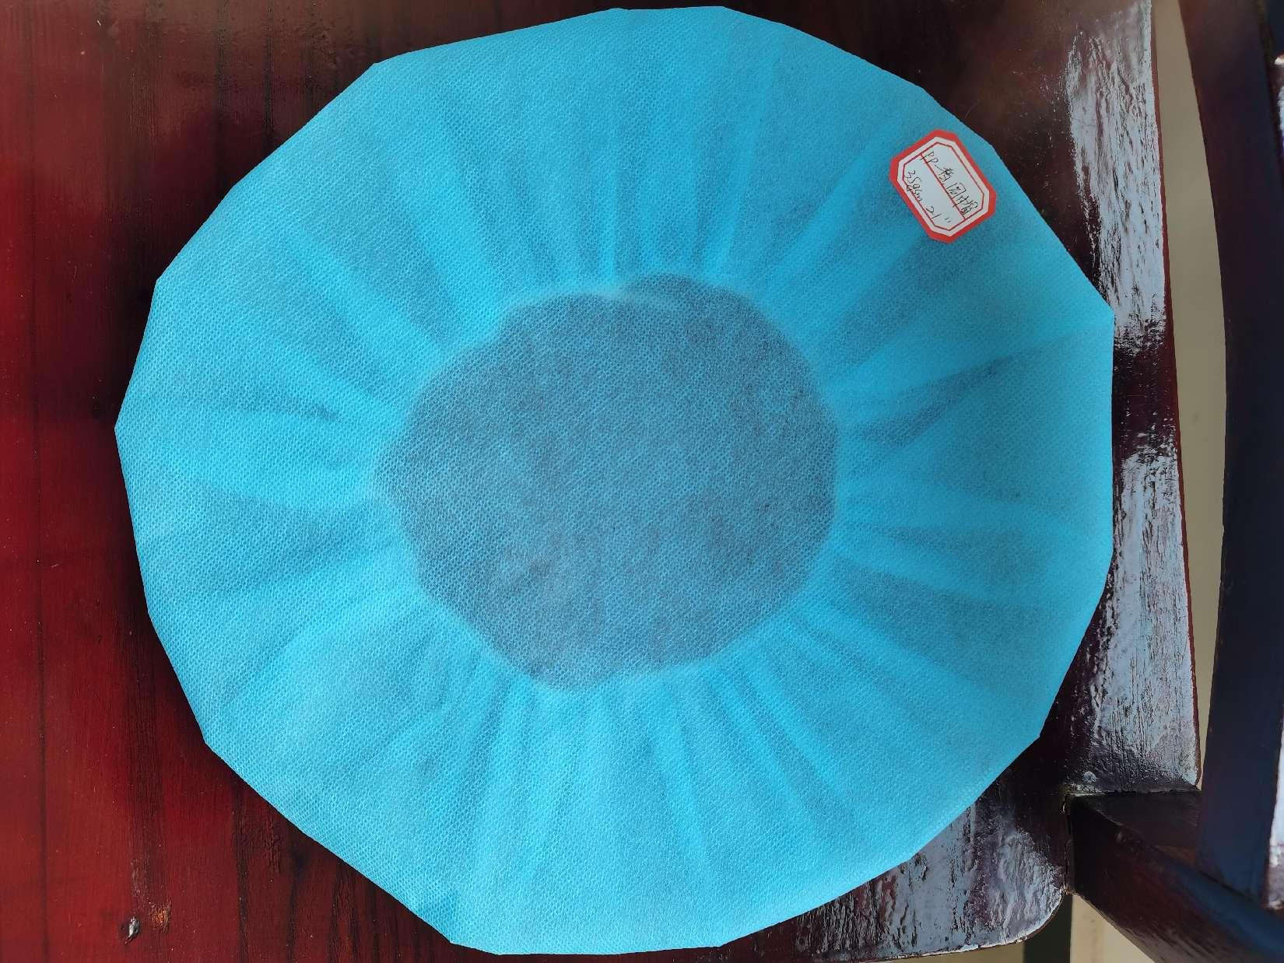 | 一次性无纺布圆帽disposable round cap | 蓝色，可定制 | PP,35gsm,21" | 10只/袋，2000只/箱,可定制 | 500000 | 0.225/pc | 一般诊所，医用环境用的多
4 |  | 一次性无纺布圆帽disposable round cap | 白色，可定制 | SMMS,20gsm,21" | 10只/袋，2000只/箱,可定制 | 500000 | 0.18/pc | 一般诊所，医用环境用的多
5 |  | 一次性无纺布圆帽disposable round cap | 浅蓝色，可定制 | SS,16gsm,19" | 10只/袋，2000只/箱,可定制 | 500000 | 0.162/pc | 一般诊所，医用环境用的多
6 |  | 一次性无纺布条帽 disposable clip cap | 蓝色，可定制 | PP,9gsm,单筋，18“ | 100只/袋，2000只/箱 | 500000 | 0.044/pc | 轻便，透气，不局限于医疗环境，适用范围广，性价比高
7 |  | 一次性鞋套 disposable shoe covers | 蓝色,可定制 | PP，不带印花，15gsm,15*40cm | 100只/袋，2000只/箱 | 500000 | 0.057/pc | 常规PP普，不带印花，性价比高
8 |  | 一次性鞋套 disposable shoe covers | 蓝色,可定制 | PP，不带印花，20gsm,15*40cm | 100只/袋，2000只/箱 | 500000 | 0.062/pc | 常规PP普，不带印花，性价比高
9 |  | 一次性鞋套 disposable shoe covers | 蓝色,可定制 | PP，不带印花，25gsm,15*40cm | 100只/袋，2000只/箱 | 500000 | 0.075/pc | 常规PP，不带印花，性价比高
10 |  | 一次性鞋套 disposable shoe covers | 蓝色,可定制 | PP，带印花，25gsm,15*40cm | 100只/袋，2000只/箱 | 500000 | 0.088/pc | 常规PP，带印花，增加摩擦防滑，性价比高
11 |  | 一次性鞋套 disposable shoe covers | 白色,可定制 | PP,带印花，25gsm,17*40cm | 100只/袋，2000只/箱 | 500000 | 0.097/pc | 常规PP新，带印花，增加摩擦防滑，性价比高
12 |  | 一次性鞋套 disposable shoe covers | 蓝色+白色，可定制 | PP+CPE,9.4g/pc，17*42cm | 50只/袋，1000只/箱 | 500000 | 0.247/pc | 半覆膜，防水，质量好
13 |  | 一次性鞋套 disposable shoe covers | 蓝色,可定制 | PP+PE,覆膜，9.4g/pc,17*45cm | 50只/袋，1000只/箱 | 500000 | 0.259/pc | 全覆膜，防水，质量好
14 |  | 一次性防护服 | 蓝色 | PP无纺布普，16gsm,120*140cm,橡筋袖口，领口，腰间系带 | 10件/袋，10袋/箱 | 50000 | 0.93/pc | 使用范围广的隔离衣
15 | 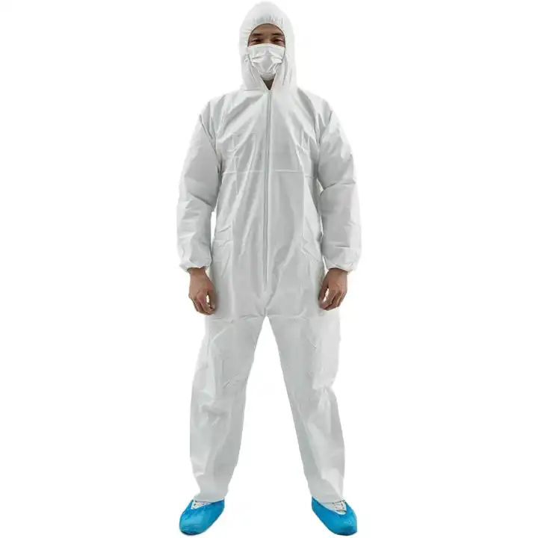 | 一次性防护服 | 白色 | PP无纺布，45gsm,XXL,半拉链，带帽，连脚 | 1件/袋，50件/箱 | 50000 | 3.9/pc | 使用范围广的防护服

